상품제안서
모두애 웰컴키트 GREEN (친환경) | 상품코드: S25649

 |  |  |  |  |  |  | 02-713-8555 | www.synergygift.co.kr
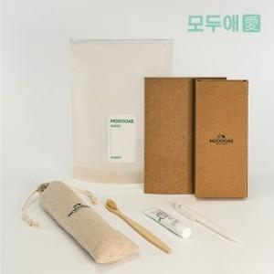

【상세/제작정보】 | <p style="text-align: center;" align="center">​<span style="">린넨파우치, 볼펜 인쇄 포함</span>​</p><p style="text-align: left;" align="left">&nbsp;</p>

【인쇄/포장옵션】 | 레이저 / 별도문의

【공급단가】 | 수량 | 30~ | 100~ | 500~ | 1,000~ | 2,000~
*VAT별도 | 단가 | 16,870원 | 16,250원 | 15,620원 | 15,000원 | 14,620원

【상품 URL】 | https://www.synergygift.co.kr:443/src/goods_detail.php?gdno=25649

